Planilha1
Submission in Kaggle

1 | No notebook em que tiver criado o modelo, salve-o para poder importar em outro
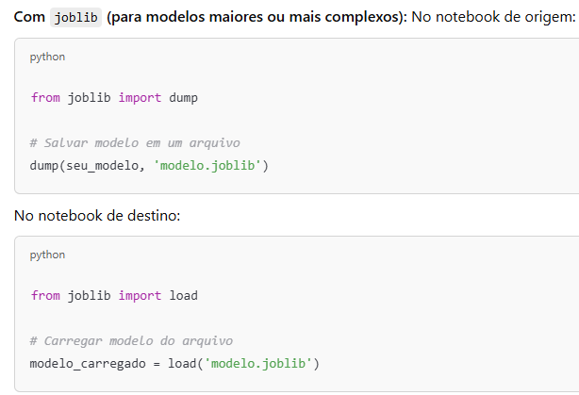

2 | No notebool 04_Model_Predict.ypinb, onde o modelo deve ser importado, aplique o predict (depois de fazer as modificações de treino no test_df, conforme o código já criado pelo Ruy, gerando o CSV de submissão com base

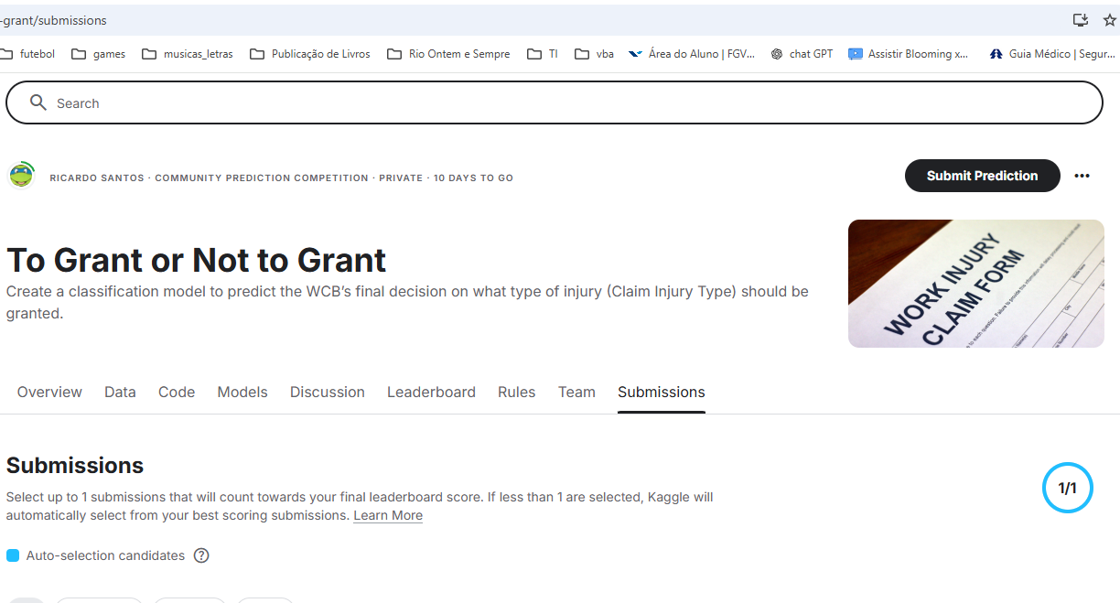
3 | No Kaggle (https://www.kaggle.com/competitions/to-grant-or-not-to-grant/submissions), procure o botão Submit Prediction no alto e à direita. Clique e carregue o arquivo para submissão

4 | Dúvidas, perguntem

